cifras_fraude
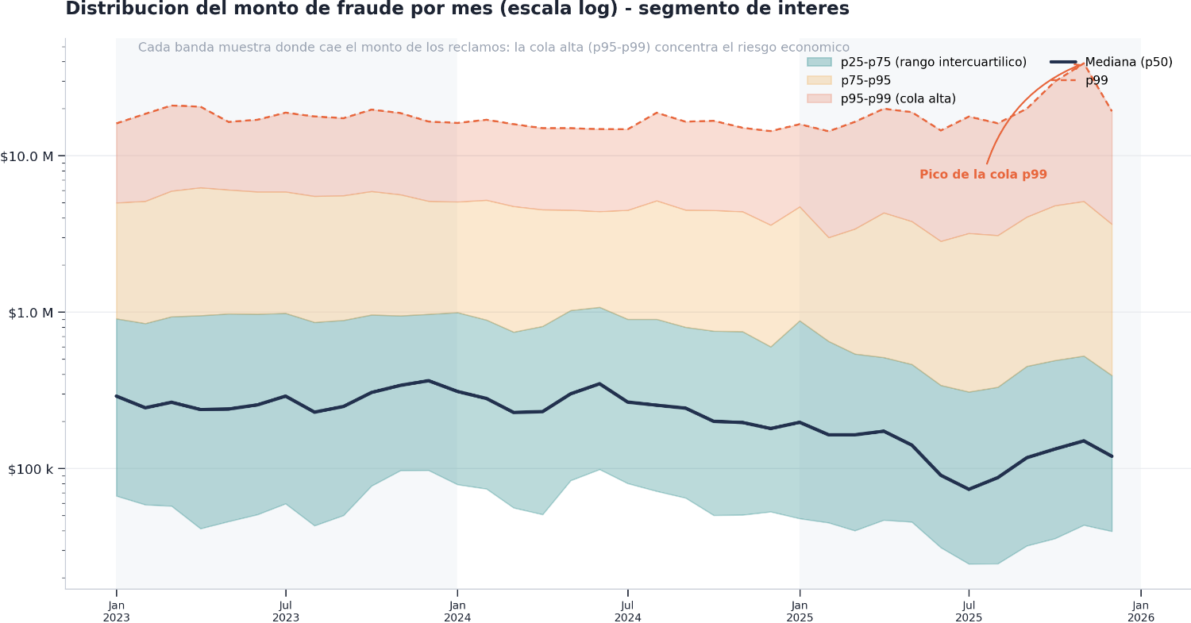
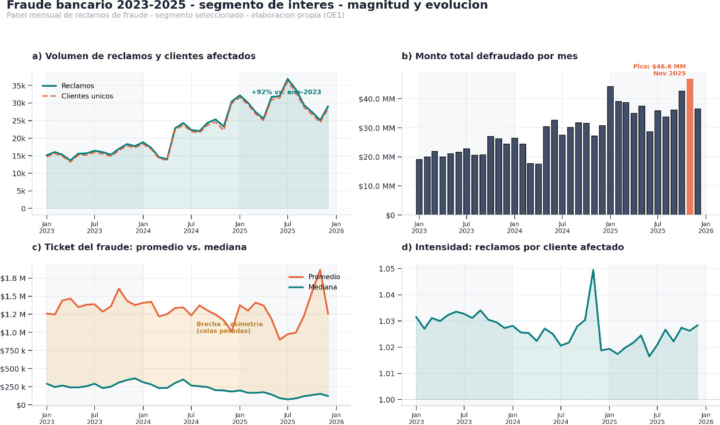
fecha | cnt_reclamos | cnt_clientes | mnt_fraude | prom_mnt_fraude | p25_mnt_fraude | p50_mnt_fraude | p75_mnt_fraude | p95_mnt_fraude | p99_mnt_fraude
Jan-23 | 15,099 | 14,638 | $ 19,004,153,202 | $ 1,258,637 | $ 66,700 | $ 289,999 | $ 906,706 | $ 5,000,000 | $ 16,097,523
Feb-23 | 16,032 | 15,611 | $ 19,948,443,259 | $ 1,244,289 | $ 58,582 | $ 244,213 | $ 845,663 | $ 5,119,920 | $ 18,539,500
Mar-23 | 15,254 | 14,794 | $ 21,925,627,467 | $ 1,437,369 | $ 57,500 | $ 264,900 | $ 934,268 | $ 5,950,143 | $ 20,967,126
Apr-23 | 13,607 | 13,212 | $ 19,941,538,087 | $ 1,465,535 | $ 41,220 | $ 238,000 | $ 950,000 | $ 6,250,000 | $ 20,600,000
May-23 | 15,607 | 15,120 | $ 21,016,437,458 | $ 1,346,603 | $ 45,767 | $ 239,738 | $ 974,500 | $ 6,054,100 | $ 16,453,950
Jun-23 | 15,642 | 15,135 | $ 21,595,818,040 | $ 1,380,630 | $ 50,700 | $ 255,000 | $ 970,000 | $ 5,880,000 | $ 16,991,710
Jul-23 | 16,391 | 15,872 | $ 22,726,106,620 | $ 1,386,499 | $ 59,503 | $ 290,000 | $ 982,600 | $ 5,879,500 | $ 18,852,000
Aug-23 | 15,998 | 15,516 | $ 20,544,752,589 | $ 1,284,208 | $ 43,039 | $ 229,000 | $ 859,805 | $ 5,508,360 | $ 17,840,351
Sep-23 | 15,258 | 14,756 | $ 20,704,015,818 | $ 1,356,929 | $ 50,080 | $ 249,000 | $ 885,876 | $ 5,560,000 | $ 17,380,427
Oct-23 | 16,906 | 16,407 | $ 27,069,256,701 | $ 1,601,163 | $ 77,326 | $ 306,058 | $ 960,000 | $ 5,917,791 | $ 19,720,000
Nov-23 | 18,278 | 17,755 | $ 26,215,884,532 | $ 1,434,286 | $ 97,027 | $ 340,000 | $ 947,169 | $ 5,640,000 | $ 18,741,880
Dec-23 | 17,725 | 17,255 | $ 24,363,165,506 | $ 1,374,509 | $ 97,260 | $ 364,000 | $ 969,000 | $ 5,121,902 | $ 16,537,773
Jan-24 | 18,793 | 18,279 | $ 26,417,620,793 | $ 1,405,716 | $ 78,862 | $ 310,524 | $ 992,840 | $ 5,072,400 | $ 16,217,099
Feb-24 | 17,176 | 16,748 | $ 24,383,091,747 | $ 1,419,602 | $ 74,000 | $ 280,000 | $ 890,000 | $ 5,201,050 | $ 16,993,144
Mar-24 | 14,545 | 14,185 | $ 17,715,337,264 | $ 1,217,967 | $ 56,000 | $ 227,960 | $ 745,040 | $ 4,742,900 | $ 15,918,823
Apr-24 | 13,988 | 13,683 | $ 17,483,348,982 | $ 1,249,882 | $ 50,740 | $ 230,870 | $ 810,800 | $ 4,518,205 | $ 15,000,000
May-24 | 22,773 | 22,173 | $ 30,405,751,609 | $ 1,335,167 | $ 83,700 | $ 300,000 | $ 1,024,791 | $ 4,489,761 | $ 15,000,000
Jun-24 | 24,296 | 23,704 | $ 32,623,884,784 | $ 1,342,768 | $ 98,603 | $ 347,900 | $ 1,073,669 | $ 4,400,000 | $ 14,804,000
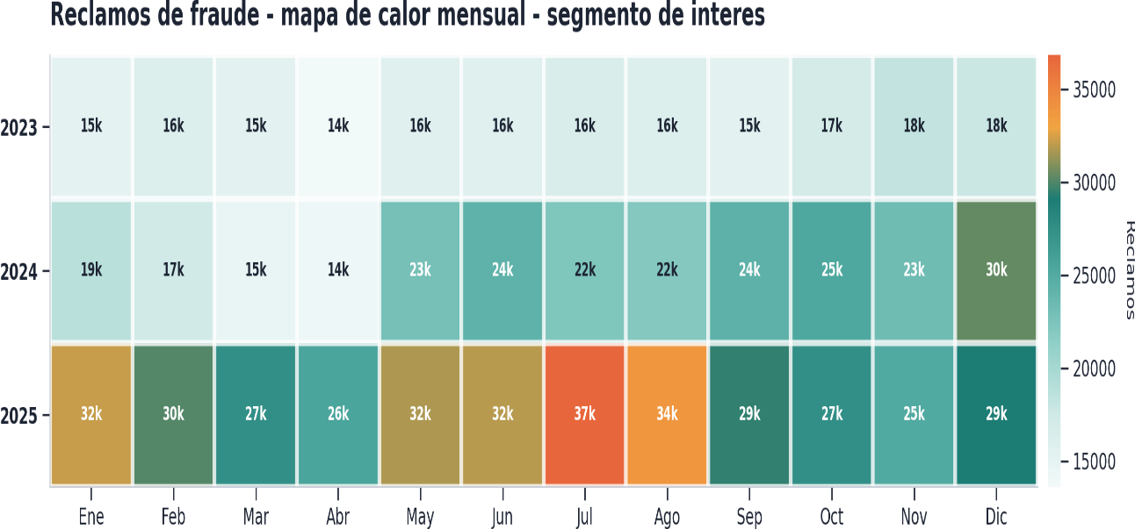
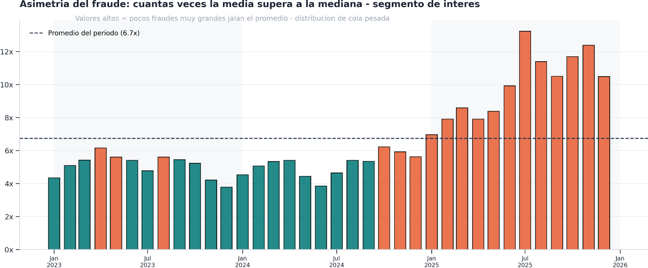
Jul-24 | 22,307 | 21,858 | $ 27,489,550,144 | $ 1,232,328 | $ 80,200 | $ 265,580 | $ 900,000 | $ 4,482,920 | $ 14,760,000
Aug-24 | 21,972 | 21,505 | $ 30,113,241,239 | $ 1,370,528 | $ 71,500 | $ 253,689 | $ 899,998 | $ 5,157,087 | $ 18,836,000
Sep-24 | 24,342 | 23,683 | $ 31,643,012,911 | $ 1,299,935 | $ 64,745 | $ 242,868 | $ 800,000 | $ 4,496,800 | $ 16,500,000
Oct-24 | 25,301 | 24,556 | $ 31,491,025,966 | $ 1,244,655 | $ 50,144 | $ 200,000 | $ 756,303 | $ 4,473,206 | $ 16,733,513
Nov-24 | 23,292 | 22,195 | $ 27,124,799,393 | $ 1,164,554 | $ 50,410 | $ 196,600 | $ 750,000 | $ 4,390,000 | $ 15,093,127
Dec-24 | 30,370 | 29,812 | $ 30,719,012,072 | $ 1,011,492 | $ 52,833 | $ 179,900 | $ 600,000 | $ 3,603,000 | $ 14,370,000
Jan-25 | 32,142 | 31,533 | $ 44,141,667,577 | $ 1,373,333 | $ 47,800 | $ 197,235 | $ 880,000 | $ 4,715,435 | $ 15,907,777
Feb-25 | 30,042 | 29,531 | $ 39,007,837,294 | $ 1,298,443 | $ 44,941 | $ 164,040 | $ 650,000 | $ 3,000,000 | $ 14,336,080
Mar-25 | 27,445 | 26,915 | $ 38,682,662,981 | $ 1,409,461 | $ 40,000 | $ 164,000 | $ 540,000 | $ 3,402,080 | $ 16,470,000
Apr-25 | 25,543 | 25,003 | $ 34,996,614,078 | $ 1,370,106 | $ 46,747 | $ 173,037 | $ 512,475 | $ 4,317,784 | $ 19,998,887
May-25 | 31,686 | 30,930 | $ 37,445,932,932 | $ 1,181,782 | $ 45,452 | $ 140,940 | $ 463,000 | $ 3,801,567 | $ 19,000,000
Jun-25 | 31,933 | 31,418 | $ 28,657,693,644 | $ 897,432 | $ 31,173 | $ 90,390 | $ 340,000 | $ 2,838,178 | $ 14,500,000
Jul-25 | 36,833 | 36,082 | $ 35,845,236,587 | $ 973,183 | $ 24,500 | $ 73,500 | $ 308,612 | $ 3,190,316 | $ 17,800,000
Aug-25 | 33,836 | 32,958 | $ 33,664,606,753 | $ 994,935 | $ 24,600 | $ 87,343 | $ 331,000 | $ 3,094,759 | $ 16,132,084
Sep-25 | 29,402 | 28,765 | $ 36,163,618,155 | $ 1,229,971 | $ 32,000 | $ 117,103 | $ 450,000 | $ 4,058,310 | $ 19,999,998
Oct-25 | 27,416 | 26,686 | $ 42,618,610,585 | $ 1,554,516 | $ 35,600 | $ 132,970 | $ 490,531 | $ 4,798,000 | $ 29,830,000
Nov-25 | 25,081 | 24,441 | $ 46,643,192,386 | $ 1,859,702 | $ 43,400 | $ 150,050 | $ 523,904 | $ 5,108,282 | $ 39,036,287
Dec-25 | 29,037 | 28,237 | $ 36,440,477,435 | $ 1,254,967 | $ 39,600 | $ 119,582 | $ 393,000 | $ 3,650,000 | $ 19,250,000

desertores
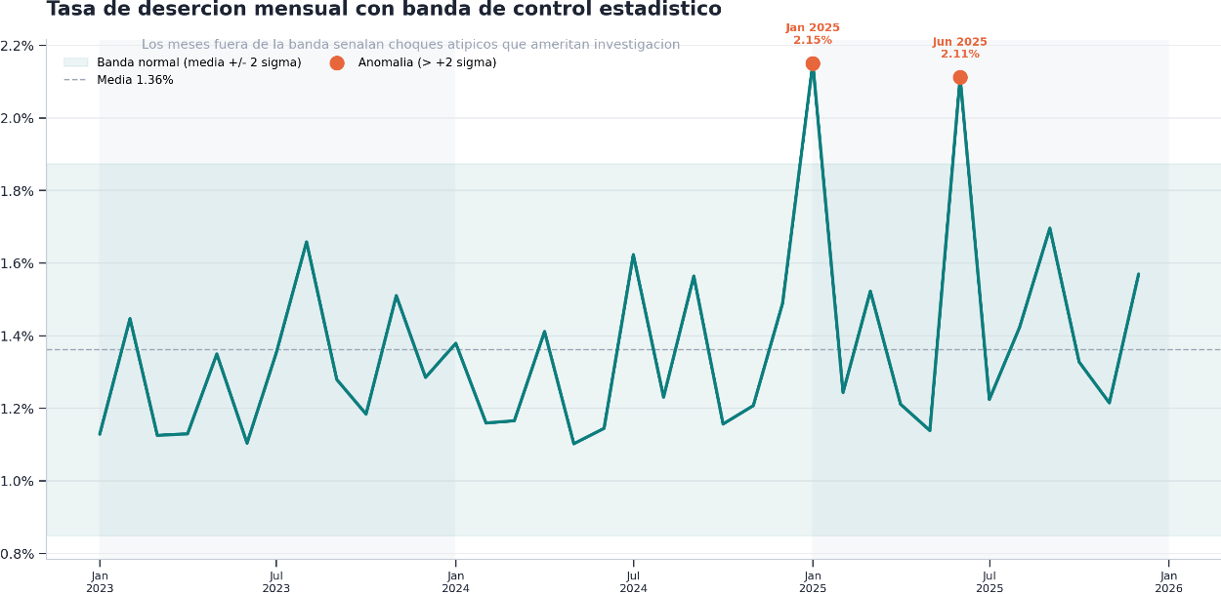
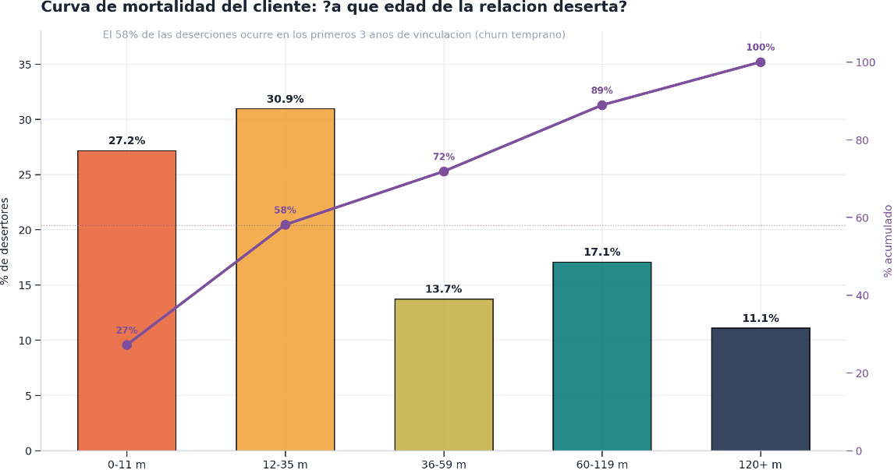
n_desertores | antig_prom_meses | antig_med_meses
5,225,327 | 52.506495293 | 27

rango_antiguedad | n_desertores | pct
0-11 m | 1,419,880 | 27.17%
12-35 m | 1,616,980 | 30.95%
36-59 m | 717,140 | 13.72%
60-119 m | 891,899 | 17.07%
120+ m | 579,428 | 11.09%

fecha | base_en_riesgo | desertores_mes | tasa_desercion_pct
Jan-23 | 11,449,527 | 129,150 | 1.13%
Feb-23 | 11,519,407 | 166,602 | 1.45%
Mar-23 | 11,591,012 | 130,353 | 1.12%
Apr-23 | 11,700,811 | 132,087 | 1.13%

May-23 | 11,780,089 | 158,888 | 1.35%
Jun-23 | 11,858,567 | 130,830 | 1.10%
Jul-23 | 11,912,808 | 161,102 | 1.35%
Aug-23 | 11,919,405 | 197,583 | 1.66%
Sep-23 | 11,953,587 | 152,815 | 1.28%
Oct-23 | 11,988,153 | 141,843 | 1.18%
Nov-23 | 12,034,438 | 181,672 | 1.51%
Dec-23 | 12,077,407 | 155,104 | 1.28%
Jan-24 | 12,093,482 | 166,682 | 1.38%
Feb-24 | 12,133,182 | 140,590 | 1.16%
Mar-24 | 12,185,835 | 141,936 | 1.16%
Apr-24 | 12,259,290 | 172,954 | 1.41%
May-24 | 12,188,704 | 134,259 | 1.10%
Jun-24 | 12,364,006 | 141,438 | 1.14%
Jul-24 | 12,393,663 | 201,084 | 1.62%
Aug-24 | 12,406,920 | 152,595 | 1.23%
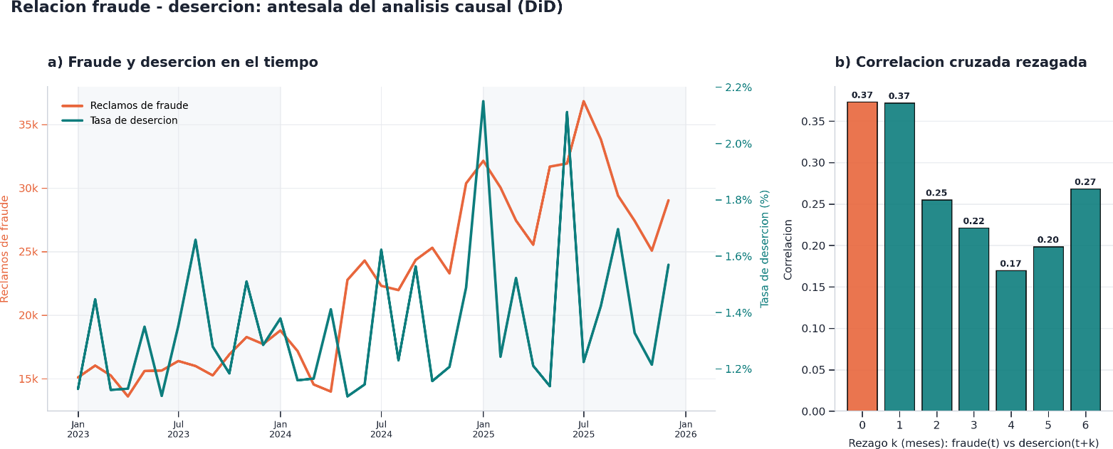
Sep-24 | 12,425,499 | 194,255 | 1.56%
Oct-24 | 12,453,399 | 143,948 | 1.16%
Nov-24 | 12,498,809 | 150,796 | 1.21%
Dec-24 | 12,527,394 | 186,464 | 1.49%
Jan-25 | 12,559,041 | 270,018 | 2.15%
Feb-25 | 12,666,353 | 157,395 | 1.24%
Mar-25 | 12,684,353 | 193,032 | 1.52%
Apr-25 | 12,705,462 | 153,771 | 1.21%
May-25 | 12,767,948 | 145,282 | 1.14%
Jun-25 | 12,892,317 | 272,204 | 2.11%
Jul-25 | 12,849,542 | 157,227 | 1.22%
Aug-25 | 12,898,514 | 183,489 | 1.42%
Sep-25 | 12,911,772 | 218,914 | 1.70%
Oct-25 | 12,953,008 | 171,874 | 1.33%
Nov-25 | 12,958,324 | 157,332 | 1.21%
Dec-25 | 12,985,771 | 203,748 | 1.57%

modalidad
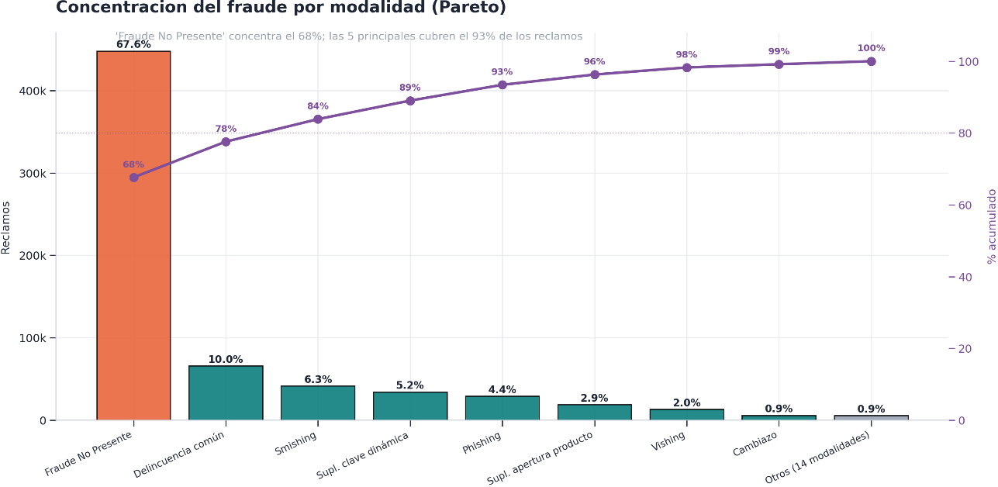
desc_modalidad | n_reclamos | n_clientes | pct | pct_acumulado
Fraude No Presente | 447,945 | 447,945 | 67.63% | 67.63%
Delincuencia común | 65,922 | 65,922 | 9.95% | 77.58%
Smishing | 41,562 | 41,562 | 6.27% | 83.86%
Suplantación enrolamiento clave dinámica | 34,205 | 34,205 | 5.16% | 89.02%
Phishing | 29,112 | 29,112 | 4.40% | 93.42%
Suplantación apertura de producto | 18,980 | 18,980 | 2.87% | 96.28%
Vishing | 13,093 | 13,093 | 1.98% | 98.26%
Cambiazo | 5,875 | 5,875 | 0.89% | 99.15%
Malware | 2,253 | 2,253 | 0.34% | 99.49%
Cambio fraudulento de tarjetas | 1,266 | 1,266 | 0.19% | 99.68%
Enumeración | 932 | 932 | 0.14% | 99.82%
Suplantación LES-BANCO | 784 | 784 | 0.12% | 99.94%
Suplantación de SIM Card | 193 | 193 | 0.03% | 99.97%
Falsificación de Banda | 63 | 63 | 0.01% | 99.98%
Suplantación Reexpedición | 48 | 48 | 0.01% | 99.98%
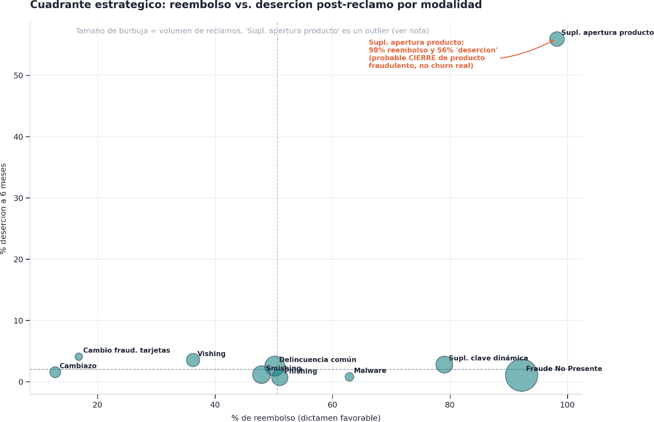
Comisión | 43 | 43 | 0.01% | 99.99%
ESTAFA INTERNACIONAL | 23 | 23 | 0.00% | 99.99%
Vishing BALM | 22 | 22 | 0.00% | 100.00%
HACKEO | 12 | 12 | 0.00% | 100.00%
En investigación | 9 | 9 | 0.00% | 100.00%
Débito automático | 3 | 3 | 0.00% | 100.00%
 | 2 | 2 | 0.00% | 100.00%
Cheque adulterado | 1 | 1 | 0.00% | 100.00%

desc_modalidad | n_reclamos | n_favorable | n_desfavorable | pct_reembolso
Fraude No Presente | 447,945 | 412,955 | 33,764 | 92.2%
Delincuencia común | 65,922 | 33,079 | 31,349 | 50.2%
Smishing | 41,562 | 19,921 | 15,633 | 47.9%
Suplantación enrolamiento clave dinámica | 34,205 | 27,037 | 4,958 | 79.0%
Phishing | 29,112 | 14,858 | 7,360 | 51.0%
Suplantación apertura de producto | 18,980 | 18,640 | 293 | 98.2%
Vishing | 13,093 | 4,749 | 6,955 | 36.3%
Cambiazo | 5,875 | 753 | 5,087 | 12.8%
Malware | 2,253 | 1,417 | 426 | 62.9%
Cambio fraudulento de tarjetas | 1,266 | 213 | 988 | 16.8%
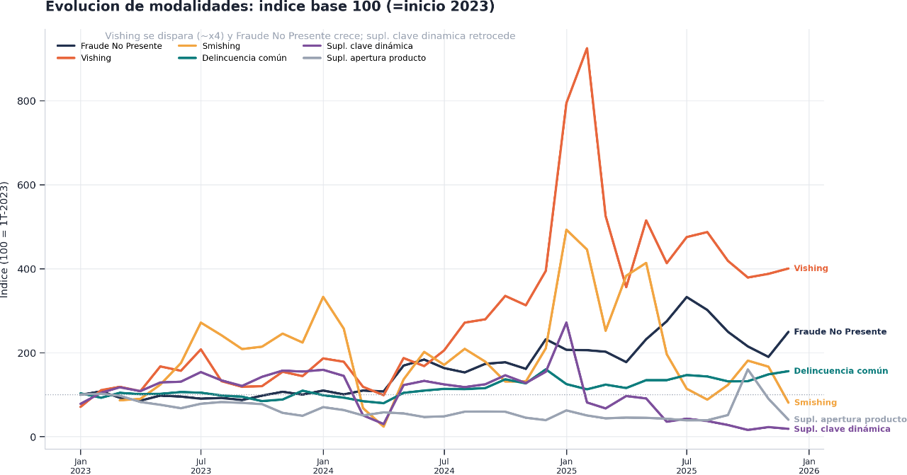
Enumeración | 932 | 696 | 136 | 74.7%
Suplantación LES-BANCO | 784 | 646 | 82 | 82.4%
Suplantación de SIM Card | 193 | 159 | 21 | 82.4%
Falsificación de Banda | 63 | 36 | 23 | 57.1%
Suplantación Reexpedición | 48 | 44 | 4 | 91.7%
Comisión | 43 | 43 | - | 100.0%
ESTAFA INTERNACIONAL | 23 | 2 | 18 | 8.7%
Vishing BALM | 22 | 15 | 7 | 68.2%
HACKEO | 12 | 8 | 3 | 66.7%
En investigación | 9 | - | - | 0.0%
Débito automático | 3 | 1 | 1 | 33.3%
 | 2 | - | 2 | 0.0%
Cheque adulterado | 1 | - | 1 | 0.0%


desc_modalidad | fecha | n_reclamos
Cambiazo | 202301 | 194
Cambiazo | 202302 | 207
Cambiazo | 202303 | 228
Cambiazo | 202304 | 192
Cambiazo | 202305 | 210
Cambiazo | 202306 | 226
Cambiazo | 202307 | 214
Cambiazo | 202308 | 205
Cambiazo | 202309 | 232
Cambiazo | 202310 | 194
Cambiazo | 202311 | 154
Cambiazo | 202312 | 205
Cambiazo | 202401 | 177
Cambiazo | 202402 | 186
Cambiazo | 202403 | 166
Cambiazo | 202404 | 186
Cambiazo | 202405 | 191
Cambiazo | 202406 | 152
Cambiazo | 202407 | 146
Cambiazo | 202408 | 108
Cambiazo | 202409 | 134
Cambiazo | 202410 | 170
Cambiazo | 202411 | 141
Cambiazo | 202412 | 110
Cambiazo | 202501 | 110
Cambiazo | 202502 | 124
Cambiazo | 202503 | 107
Cambiazo | 202504 | 108
Cambiazo | 202505 | 128
Cambiazo | 202506 | 108
Cambiazo | 202507 | 136
Cambiazo | 202508 | 131
Cambiazo | 202509 | 133
Cambiazo | 202510 | 129
Cambiazo | 202511 | 189
Cambiazo | 202512 | 144
Cambio fraudulento de tarjetas | 202301 | 7
Cambio fraudulento de tarjetas | 202302 | 7
Cambio fraudulento de tarjetas | 202303 | 10
Cambio fraudulento de tarjetas | 202304 | 20
Cambio fraudulento de tarjetas | 202305 | 14
Cambio fraudulento de tarjetas | 202306 | 16
Cambio fraudulento de tarjetas | 202307 | 14
Cambio fraudulento de tarjetas | 202308 | 38
Cambio fraudulento de tarjetas | 202309 | 25
Cambio fraudulento de tarjetas | 202310 | 29
Cambio fraudulento de tarjetas | 202311 | 39
Cambio fraudulento de tarjetas | 202312 | 34
Cambio fraudulento de tarjetas | 202401 | 30
Cambio fraudulento de tarjetas | 202402 | 43
Cambio fraudulento de tarjetas | 202403 | 42
Cambio fraudulento de tarjetas | 202404 | 50
Cambio fraudulento de tarjetas | 202405 | 36
Cambio fraudulento de tarjetas | 202406 | 57
Cambio fraudulento de tarjetas | 202407 | 35
Cambio fraudulento de tarjetas | 202408 | 20
Cambio fraudulento de tarjetas | 202409 | 34
Cambio fraudulento de tarjetas | 202410 | 71
Cambio fraudulento de tarjetas | 202411 | 52
Cambio fraudulento de tarjetas | 202412 | 52
Cambio fraudulento de tarjetas | 202501 | 33
Cambio fraudulento de tarjetas | 202502 | 62
Cambio fraudulento de tarjetas | 202503 | 59
Cambio fraudulento de tarjetas | 202504 | 37
Cambio fraudulento de tarjetas | 202505 | 52
Cambio fraudulento de tarjetas | 202506 | 39
Cambio fraudulento de tarjetas | 202507 | 28
Cambio fraudulento de tarjetas | 202508 | 34
Cambio fraudulento de tarjetas | 202509 | 31
Cambio fraudulento de tarjetas | 202510 | 31
Cambio fraudulento de tarjetas | 202511 | 50
Cambio fraudulento de tarjetas | 202512 | 35
Cheque adulterado | 202511 | 1
Comisión | 202301 | 15
Comisión | 202302 | 7
Comisión | 202303 | 8
Comisión | 202304 | 8
Comisión | 202305 | 5
Delincuencia común | 202301 | 1647
Delincuencia común | 202302 | 1479
Delincuencia común | 202303 | 1666
Delincuencia común | 202304 | 1613
Delincuencia común | 202305 | 1628
Delincuencia común | 202306 | 1695
Delincuencia común | 202307 | 1671
Delincuencia común | 202308 | 1565
Delincuencia común | 202309 | 1518
Delincuencia común | 202310 | 1350
Delincuencia común | 202311 | 1411
Delincuencia común | 202312 | 1748
Delincuencia común | 202401 | 1574
Delincuencia común | 202402 | 1482
Delincuencia común | 202403 | 1347
Delincuencia común | 202404 | 1272
Delincuencia común | 202405 | 1665
Delincuencia común | 202406 | 1750
Delincuencia común | 202407 | 1815
Delincuencia común | 202408 | 1805
Delincuencia común | 202409 | 1846
Delincuencia común | 202410 | 2179
Delincuencia común | 202411 | 2025
Delincuencia común | 202412 | 2559
Delincuencia común | 202501 | 1997
Delincuencia común | 202502 | 1799
Delincuencia común | 202503 | 1977
Delincuencia común | 202504 | 1848
Delincuencia común | 202505 | 2147
Delincuencia común | 202506 | 2148
Delincuencia común | 202507 | 2341
Delincuencia común | 202508 | 2288
Delincuencia común | 202509 | 2102
Delincuencia común | 202510 | 2108
Delincuencia común | 202511 | 2368
Delincuencia común | 202512 | 2489
Débito automático | 202303 | 1
Débito automático | 202403 | 1
Débito automático | 202512 | 1
ESTAFA INTERNACIONAL | 202301 | 1
ESTAFA INTERNACIONAL | 202303 | 1
ESTAFA INTERNACIONAL | 202304 | 1
ESTAFA INTERNACIONAL | 202308 | 3
ESTAFA INTERNACIONAL | 202310 | 3
ESTAFA INTERNACIONAL | 202312 | 3
ESTAFA INTERNACIONAL | 202401 | 2
ESTAFA INTERNACIONAL | 202402 | 1
ESTAFA INTERNACIONAL | 202406 | 1
ESTAFA INTERNACIONAL | 202407 | 1
ESTAFA INTERNACIONAL | 202408 | 1
ESTAFA INTERNACIONAL | 202505 | 1
ESTAFA INTERNACIONAL | 202509 | 1
ESTAFA INTERNACIONAL | 202510 | 2
ESTAFA INTERNACIONAL | 202511 | 1
En investigación | 202301 | 1
En investigación | 202302 | 1
En investigación | 202305 | 1
En investigación | 202307 | 1
En investigación | 202308 | 4
En investigación | 202309 | 1
Enumeración | 202301 | 6
Enumeración | 202302 | 2
Enumeración | 202303 | 3
Enumeración | 202304 | 4
Enumeración | 202305 | 6
Enumeración | 202306 | 12
Enumeración | 202307 | 30
Enumeración | 202308 | 30
Enumeración | 202309 | 22
Enumeración | 202310 | 27
Enumeración | 202311 | 19
Enumeración | 202312 | 22
Enumeración | 202401 | 12
Enumeración | 202402 | 9
Enumeración | 202403 | 10
Enumeración | 202404 | 1
Enumeración | 202405 | 17
Enumeración | 202406 | 17
Enumeración | 202407 | 26
Enumeración | 202408 | 85
Enumeración | 202409 | 25
Enumeración | 202410 | 45
Enumeración | 202411 | 54
Enumeración | 202412 | 44
Enumeración | 202501 | 121
Enumeración | 202502 | 116
Enumeración | 202503 | 64
Enumeración | 202504 | 31
Enumeración | 202505 | 29
Enumeración | 202506 | 8
Enumeración | 202507 | 8
Enumeración | 202508 | 8
Enumeración | 202509 | 4
Enumeración | 202510 | 6
Enumeración | 202511 | 6
Enumeración | 202512 | 3
Falsificación de Banda | 202301 | 3
Falsificación de Banda | 202302 | 2
Falsificación de Banda | 202303 | 1
Falsificación de Banda | 202304 | 1
Falsificación de Banda | 202305 | 5
Falsificación de Banda | 202306 | 3
Falsificación de Banda | 202307 | 2
Falsificación de Banda | 202308 | 3
Falsificación de Banda | 202310 | 2
Falsificación de Banda | 202311 | 5
Falsificación de Banda | 202312 | 1
Falsificación de Banda | 202401 | 1
Falsificación de Banda | 202402 | 2
Falsificación de Banda | 202403 | 2
Falsificación de Banda | 202404 | 3
Falsificación de Banda | 202406 | 2
Falsificación de Banda | 202407 | 1
Falsificación de Banda | 202409 | 2
Falsificación de Banda | 202410 | 2
Falsificación de Banda | 202411 | 1
Falsificación de Banda | 202412 | 1
Falsificación de Banda | 202501 | 4
Falsificación de Banda | 202502 | 3
Falsificación de Banda | 202503 | 1
Falsificación de Banda | 202504 | 1
Falsificación de Banda | 202506 | 1
Falsificación de Banda | 202508 | 1
Falsificación de Banda | 202509 | 3
Falsificación de Banda | 202510 | 1
Falsificación de Banda | 202511 | 1
Falsificación de Banda | 202512 | 2
Fraude No Presente | 202301 | 7654
Fraude No Presente | 202302 | 8280
Fraude No Presente | 202303 | 7124
Fraude No Presente | 202304 | 6577
Fraude No Presente | 202305 | 7510
Fraude No Presente | 202306 | 7326
Fraude No Presente | 202307 | 6948
Fraude No Presente | 202308 | 7078
Fraude No Presente | 202309 | 6700
Fraude No Presente | 202310 | 7495
Fraude No Presente | 202311 | 8205
Fraude No Presente | 202312 | 7686
Fraude No Presente | 202401 | 8435
Fraude No Presente | 202402 | 7724
Fraude No Presente | 202403 | 8434
Fraude No Presente | 202404 | 8274
Fraude No Presente | 202405 | 12997
Fraude No Presente | 202406 | 14101
Fraude No Presente | 202407 | 12540
Fraude No Presente | 202408 | 11743
Fraude No Presente | 202409 | 13323
Fraude No Presente | 202410 | 13607
Fraude No Presente | 202411 | 12401
Fraude No Presente | 202412 | 17820
Fraude No Presente | 202501 | 15886
Fraude No Presente | 202502 | 15818
Fraude No Presente | 202503 | 15537
Fraude No Presente | 202504 | 13632
Fraude No Presente | 202505 | 17818
Fraude No Presente | 202506 | 21117
Fraude No Presente | 202507 | 25540
Fraude No Presente | 202508 | 23175
Fraude No Presente | 202509 | 19188
Fraude No Presente | 202510 | 16506
Fraude No Presente | 202511 | 14589
Fraude No Presente | 202512 | 19157
HACKEO | 202311 | 2
HACKEO | 202404 | 1
HACKEO | 202406 | 2
HACKEO | 202408 | 1
HACKEO | 202412 | 2
HACKEO | 202502 | 2
HACKEO | 202506 | 1
HACKEO | 202510 | 1
Malware | 202301 | 26
Malware | 202302 | 57
Malware | 202303 | 75
Malware | 202304 | 113
Malware | 202305 | 210
Malware | 202306 | 146
Malware | 202307 | 133
Malware | 202308 | 152
Malware | 202309 | 67
Malware | 202310 | 85
Malware | 202311 | 90
Malware | 202312 | 44
Malware | 202401 | 23
Malware | 202402 | 45
Malware | 202403 | 8
Malware | 202404 | 3
Malware | 202405 | 19
Malware | 202406 | 24
Malware | 202407 | 40
Malware | 202408 | 41
Malware | 202409 | 52
Malware | 202410 | 51
Malware | 202411 | 63
Malware | 202412 | 47
Malware | 202501 | 38
Malware | 202502 | 79
Malware | 202503 | 90
Malware | 202504 | 76
Malware | 202505 | 89
Malware | 202506 | 45
Malware | 202507 | 33
Malware | 202508 | 33
Malware | 202509 | 32
Malware | 202510 | 38
Malware | 202511 | 41
Malware | 202512 | 45
Phishing | 202301 | 1266
Phishing | 202302 | 1507
Phishing | 202303 | 884
Phishing | 202304 | 335
Phishing | 202305 | 615
Phishing | 202306 | 533
Phishing | 202307 | 608
Phishing | 202308 | 526
Phishing | 202309 | 607
Phishing | 202310 | 1293
Phishing | 202311 | 1616
Phishing | 202312 | 1501
Phishing | 202401 | 893
Phishing | 202402 | 869
Phishing | 202403 | 185
Phishing | 202404 | 110
Phishing | 202405 | 673
Phishing | 202406 | 535
Phishing | 202407 | 436
Phishing | 202408 | 508
Phishing | 202409 | 624
Phishing | 202410 | 627
Phishing | 202411 | 493
Phishing | 202412 | 515
Phishing | 202501 | 1000
Phishing | 202502 | 1351
Phishing | 202503 | 1435
Phishing | 202504 | 1274
Phishing | 202505 | 1650
Phishing | 202506 | 1063
Phishing | 202507 | 745
Phishing | 202508 | 592
Phishing | 202509 | 620
Phishing | 202510 | 540
Phishing | 202511 | 633
Phishing | 202512 | 450
Smishing | 202303 | 523
Smishing | 202304 | 544
Smishing | 202305 | 749
Smishing | 202306 | 1060
Smishing | 202307 | 1643
Smishing | 202308 | 1461
Smishing | 202309 | 1262
Smishing | 202310 | 1296
Smishing | 202311 | 1485
Smishing | 202312 | 1356
Smishing | 202401 | 2014
Smishing | 202402 | 1556
Smishing | 202403 | 410
Smishing | 202404 | 144
Smishing | 202405 | 824
Smishing | 202406 | 1221
Smishing | 202407 | 1034
Smishing | 202408 | 1265
Smishing | 202409 | 1080
Smishing | 202410 | 794
Smishing | 202411 | 794
Smishing | 202412 | 1273
Smishing | 202501 | 2982
Smishing | 202502 | 2696
Smishing | 202503 | 1526
Smishing | 202504 | 2318
Smishing | 202505 | 2504
Smishing | 202506 | 1187
Smishing | 202507 | 690
Smishing | 202508 | 533
Smishing | 202509 | 745
Smishing | 202510 | 1095
Smishing | 202511 | 1008
Smishing | 202512 | 490
Suplantación LES-BANCO | 202301 | 56
Suplantación LES-BANCO | 202302 | 92
Suplantación LES-BANCO | 202303 | 132
Suplantación LES-BANCO | 202304 | 90
Suplantación LES-BANCO | 202305 | 40
Suplantación LES-BANCO | 202306 | 27
Suplantación LES-BANCO | 202307 | 26
Suplantación LES-BANCO | 202308 | 35
Suplantación LES-BANCO | 202309 | 15
Suplantación LES-BANCO | 202310 | 7
Suplantación LES-BANCO | 202311 | 5
Suplantación LES-BANCO | 202312 | 9
Suplantación LES-BANCO | 202401 | 8
Suplantación LES-BANCO | 202402 | 5
Suplantación LES-BANCO | 202403 | 5
Suplantación LES-BANCO | 202404 | 8
Suplantación LES-BANCO | 202405 | 15
Suplantación LES-BANCO | 202406 | 19
Suplantación LES-BANCO | 202407 | 17
Suplantación LES-BANCO | 202408 | 12
Suplantación LES-BANCO | 202409 | 22
Suplantación LES-BANCO | 202410 | 27
Suplantación LES-BANCO | 202411 | 6
Suplantación LES-BANCO | 202412 | 5
Suplantación LES-BANCO | 202501 | 5
Suplantación LES-BANCO | 202502 | 10
Suplantación LES-BANCO | 202503 | 4
Suplantación LES-BANCO | 202504 | 3
Suplantación LES-BANCO | 202505 | 5
Suplantación LES-BANCO | 202506 | 15
Suplantación LES-BANCO | 202507 | 20
Suplantación LES-BANCO | 202508 | 16
Suplantación LES-BANCO | 202509 | 4
Suplantación LES-BANCO | 202510 | 10
Suplantación LES-BANCO | 202511 | 5
Suplantación LES-BANCO | 202512 | 4
Suplantación Reexpedición | 202301 | 1
Suplantación Reexpedición | 202302 | 1
Suplantación Reexpedición | 202303 | 2
Suplantación Reexpedición | 202304 | 5
Suplantación Reexpedición | 202305 | 3
Suplantación Reexpedición | 202306 | 2
Suplantación Reexpedición | 202307 | 6
Suplantación Reexpedición | 202308 | 7
Suplantación Reexpedición | 202309 | 4
Suplantación Reexpedición | 202310 | 1
Suplantación Reexpedición | 202401 | 4
Suplantación Reexpedición | 202408 | 1
Suplantación Reexpedición | 202409 | 3
Suplantación Reexpedición | 202411 | 2
Suplantación Reexpedición | 202501 | 2
Suplantación Reexpedición | 202502 | 1
Suplantación Reexpedición | 202503 | 1
Suplantación Reexpedición | 202506 | 1
Suplantación Reexpedición | 202508 | 1
Suplantación apertura de producto | 202301 | 824
Suplantación apertura de producto | 202302 | 839
Suplantación apertura de producto | 202303 | 799
Suplantación apertura de producto | 202304 | 677
Suplantación apertura de producto | 202305 | 622
Suplantación apertura de producto | 202306 | 555
Suplantación apertura de producto | 202307 | 642
Suplantación apertura de producto | 202308 | 676
Suplantación apertura de producto | 202309 | 660
Suplantación apertura de producto | 202310 | 635
Suplantación apertura de producto | 202311 | 464
Suplantación apertura de producto | 202312 | 407
Suplantación apertura de producto | 202401 | 576
Suplantación apertura de producto | 202402 | 519
Suplantación apertura de producto | 202403 | 414
Suplantación apertura de producto | 202404 | 474
Suplantación apertura de producto | 202405 | 453
Suplantación apertura de producto | 202406 | 383
Suplantación apertura de producto | 202407 | 396
Suplantación apertura de producto | 202408 | 487
Suplantación apertura de producto | 202409 | 489
Suplantación apertura de producto | 202410 | 486
Suplantación apertura de producto | 202411 | 369
Suplantación apertura de producto | 202412 | 322
Suplantación apertura de producto | 202501 | 512
Suplantación apertura de producto | 202502 | 413
Suplantación apertura de producto | 202503 | 357
Suplantación apertura de producto | 202504 | 372
Suplantación apertura de producto | 202505 | 367
Suplantación apertura de producto | 202506 | 349
Suplantación apertura de producto | 202507 | 318
Suplantación apertura de producto | 202508 | 320
Suplantación apertura de producto | 202509 | 421
Suplantación apertura de producto | 202510 | 1312
Suplantación apertura de producto | 202511 | 740
Suplantación apertura de producto | 202512 | 331
Suplantación de SIM Card | 202301 | 4
Suplantación de SIM Card | 202302 | 10
Suplantación de SIM Card | 202303 | 14
Suplantación de SIM Card | 202304 | 15
Suplantación de SIM Card | 202305 | 8
Suplantación de SIM Card | 202306 | 7
Suplantación de SIM Card | 202307 | 10
Suplantación de SIM Card | 202308 | 5
Suplantación de SIM Card | 202309 | 2
Suplantación de SIM Card | 202310 | 3
Suplantación de SIM Card | 202311 | 15
Suplantación de SIM Card | 202312 | 3
Suplantación de SIM Card | 202401 | 2
Suplantación de SIM Card | 202402 | 6
Suplantación de SIM Card | 202405 | 12
Suplantación de SIM Card | 202406 | 6
Suplantación de SIM Card | 202407 | 8
Suplantación de SIM Card | 202408 | 5
Suplantación de SIM Card | 202409 | 6
Suplantación de SIM Card | 202410 | 8
Suplantación de SIM Card | 202411 | 5
Suplantación de SIM Card | 202412 | 5
Suplantación de SIM Card | 202501 | 9
Suplantación de SIM Card | 202502 | 4
Suplantación de SIM Card | 202503 | 2
Suplantación de SIM Card | 202504 | 1
Suplantación de SIM Card | 202505 | 4
Suplantación de SIM Card | 202507 | 3
Suplantación de SIM Card | 202508 | 3
Suplantación de SIM Card | 202509 | 3
Suplantación de SIM Card | 202510 | 1
Suplantación de SIM Card | 202511 | 2
Suplantación de SIM Card | 202512 | 2
Suplantación enrolamiento clave dinámica | 202301 | 708
Suplantación enrolamiento clave dinámica | 202302 | 947
Suplantación enrolamiento clave dinámica | 202303 | 1065
Suplantación enrolamiento clave dinámica | 202304 | 982
Suplantación enrolamiento clave dinámica | 202305 | 1169
Suplantación enrolamiento clave dinámica | 202306 | 1186
Suplantación enrolamiento clave dinámica | 202307 | 1393
Suplantación enrolamiento clave dinámica | 202308 | 1214
Suplantación enrolamiento clave dinámica | 202309 | 1094
Suplantación enrolamiento clave dinámica | 202310 | 1291
Suplantación enrolamiento clave dinámica | 202311 | 1425
Suplantación enrolamiento clave dinámica | 202312 | 1405
Suplantación enrolamiento clave dinámica | 202401 | 1442
Suplantación enrolamiento clave dinámica | 202402 | 1311
Suplantación enrolamiento clave dinámica | 202403 | 459
Suplantación enrolamiento clave dinámica | 202404 | 272
Suplantación enrolamiento clave dinámica | 202405 | 1112
Suplantación enrolamiento clave dinámica | 202406 | 1203
Suplantación enrolamiento clave dinámica | 202407 | 1127
Suplantación enrolamiento clave dinámica | 202408 | 1069
Suplantación enrolamiento clave dinámica | 202409 | 1130
Suplantación enrolamiento clave dinámica | 202410 | 1324
Suplantación enrolamiento clave dinámica | 202411 | 1157
Suplantación enrolamiento clave dinámica | 202412 | 1400
Suplantación enrolamiento clave dinámica | 202501 | 2462
Suplantación enrolamiento clave dinámica | 202502 | 737
Suplantación enrolamiento clave dinámica | 202503 | 609
Suplantación enrolamiento clave dinámica | 202504 | 876
Suplantación enrolamiento clave dinámica | 202505 | 824
Suplantación enrolamiento clave dinámica | 202506 | 321
Suplantación enrolamiento clave dinámica | 202507 | 387
Suplantación enrolamiento clave dinámica | 202508 | 336
Suplantación enrolamiento clave dinámica | 202509 | 251
Suplantación enrolamiento clave dinámica | 202510 | 144
Suplantación enrolamiento clave dinámica | 202511 | 205
Suplantación enrolamiento clave dinámica | 202512 | 168
Vishing | 202301 | 89
Vishing | 202302 | 139
Vishing | 202303 | 149
Vishing | 202304 | 136
Vishing | 202305 | 210
Vishing | 202306 | 197
Vishing | 202307 | 261
Vishing | 202308 | 166
Vishing | 202309 | 149
Vishing | 202310 | 151
Vishing | 202311 | 194
Vishing | 202312 | 181
Vishing | 202401 | 234
Vishing | 202402 | 224
Vishing | 202403 | 149
Vishing | 202404 | 124
Vishing | 202405 | 235
Vishing | 202406 | 211
Vishing | 202407 | 258
Vishing | 202408 | 341
Vishing | 202409 | 351
Vishing | 202410 | 421
Vishing | 202411 | 393
Vishing | 202412 | 496
Vishing | 202501 | 998
Vishing | 202502 | 1162
Vishing | 202503 | 660
Vishing | 202504 | 447
Vishing | 202505 | 647
Vishing | 202506 | 519
Vishing | 202507 | 597
Vishing | 202508 | 612
Vishing | 202509 | 526
Vishing | 202510 | 476
Vishing | 202511 | 487
Vishing | 202512 | 503
Vishing BALM | 202301 | 4
Vishing BALM | 202302 | 6
Vishing BALM | 202303 | 4
Vishing BALM | 202304 | 2
Vishing BALM | 202305 | 6

desc_modalidad | n_reclamantes | tasa_des_1m | tasa_des_3m | tasa_des_6m | mediana_meses_des
Suplantación apertura de producto | 17,461 | 50.61% | 54.41% | 55.89% | 1
En investigación | 9 | 33.33% | 33.33% | 33.33% | 1
Suplantación Reexpedición | 45 | 13.33% | 13.33% | 15.56% | 8
Suplantación de SIM Card | 189 | 2.65% | 3.70% | 6.88% | 8
Cambio fraudulento de tarjetas | 1,231 | 2.03% | 2.92% | 4.06% | 7
Suplantación LES-BANCO | 777 | 2.06% | 2.96% | 3.86% | 9
Vishing | 12,482 | 1.23% | 1.79% | 3.52% | 7
Enumeración | 920 | 0.98% | 1.52% | 3.48% | 7
Suplantación enrolamiento clave dinámica | 34,000 | 1.26% | 1.91% | 2.77% | 10
Delincuencia común | 63,387 | 1.39% | 1.68% | 2.53% | 10
Falsificación de Banda | 61 | 0.00% | 0.00% | 1.64% | 16
Cambiazo | 5,728 | 0.51% | 0.82% | 1.54% | 11
Smishing | 41,032 | 0.38% | 0.57% | 1.14% | 12
Fraude No Presente | 428,442 | 0.50% | 0.67% | 1.04% | 11
Malware | 2,206 | 0.23% | 0.50% | 0.77% | 17
Phishing | 28,636 | 0.25% | 0.41% | 0.67% | 15
Vishing BALM | 22 | 0.00% | 0.00% | 0.00% | 22
Débito automático | 2 | 0.00% | 0.00% | 0.00% | 8
Cheque adulterado | 1 | 0.00% | 0.00% | 0.00%
 | 2 | 0.00% | 0.00% | 0.00%
ESTAFA INTERNACIONAL | 23 | 0.00% | 0.00% | 0.00% | 8
Comisión | 43 | 0.00% | 0.00% | 0.00% | 15
HACKEO | 12 | 0.00% | 0.00% | 0.00% | 7

desc_modalidad | desc_dictamen | n_reclamantes | tasa_des_6m
 | Desfavorable | 2 | 0.0%
Cambiazo | Caso pasa a Investigacion | 2 | 0.0%
Cambiazo | Contingencia | 3 | 0.0%
Cambiazo | Desfavorable | 4961 | 1.7%
Cambiazo | Favorable | 733 | 0.4%
Cambiazo | Favorable por servicio | 2 | 0.0%
Cambiazo | Sin dictamen | 27 | 0.0%
Cambio fraudulento de tarjetas | Caso pasa a Investigacion | 2 | 0.0%
Cambio fraudulento de tarjetas | Desfavorable | 961 | 4.6%
Cambio fraudulento de tarjetas | Favorable | 205 | 2.0%
Cambio fraudulento de tarjetas | Favorable por servicio | 3 | 0.0%
Cambio fraudulento de tarjetas | Parcialmente favorable | 1 | 0.0%
Cambio fraudulento de tarjetas | Sin dictamen | 59 | 3.4%
Cheque adulterado | Desfavorable | 1 | 0.0%
Comisión | Favorable | 43 | 0.0%
Delincuencia común | Caso pasa a Investigacion | 26 | 11.5%
Delincuencia común | Contingencia | 8 | 12.5%
Delincuencia común | Desfavorable | 30003 | 4.3%
Delincuencia común | Desfavorable con abono Acierta | 76 | 5.3%
Delincuencia común | Favorable | 31899 | 0.9%
Delincuencia común | Favorable por Wompi | 14 | 0.0%
Delincuencia común | Favorable por servicio | 898 | 1.3%
Delincuencia común | Parcialmente favorable | 50 | 2.0%
Delincuencia común | Sin dictamen | 413 | 3.6%
Débito automático | Contingencia | 1 | 0.0%
Débito automático | Favorable | 1 | 0.0%
ESTAFA INTERNACIONAL | Desfavorable | 18 | 0.0%
ESTAFA INTERNACIONAL | Favorable | 2 | 0.0%
ESTAFA INTERNACIONAL | Sin dictamen | 3 | 0.0%
En investigación | Sin dictamen | 9 | 33.3%
Enumeración | Desfavorable | 131 | 7.6%
Enumeración | Favorable | 689 | 2.9%
Enumeración | Favorable por servicio | 92 | 1.1%
Enumeración | Sin dictamen | 8 | 12.5%
Falsificación de Banda | Desfavorable | 22 | 4.5%
Falsificación de Banda | Favorable | 35 | 0.0%
Falsificación de Banda | Sin dictamen | 4 | 0.0%
Fraude No Presente | Caso pasa a Investigacion | 106 | 0.0%
Fraude No Presente | Contingencia | 63 | 1.6%
Fraude No Presente | Desfavorable | 31258 | 1.9%
Fraude No Presente | Desfavorable con abono Acierta | 14 | 14.3%
Fraude No Presente | Favorable | 396021 | 1.0%
Fraude No Presente | Favorable por servicio | 37 | 0.0%
Fraude No Presente | Parcialmente favorable | 624 | 1.9%
Fraude No Presente | Sin dictamen | 319 | 2.5%
HACKEO | Desfavorable | 3 | 0.0%
HACKEO | Favorable | 8 | 0.0%
HACKEO | Favorable por servicio | 1 | 0.0%
Malware | Caso pasa a Investigacion | 3 | 0.0%
Malware | Contingencia | 1 | 0.0%
Malware | Desfavorable | 407 | 2.0%
Malware | Favorable | 1393 | 0.4%
Malware | Favorable por servicio | 384 | 0.3%
Malware | Sin dictamen | 18 | 11.1%
Phishing | Caso pasa a Investigacion | 16 | 0.0%
Phishing | Contingencia | 3 | 33.3%
Phishing | Desfavorable | 7200 | 1.1%
Phishing | Favorable | 14585 | 0.4%
Phishing | Favorable por servicio | 6810 | 0.6%
Phishing | Sin dictamen | 22 | 0.0%
Smishing |  | 2 | 0.0%
Smishing | Caso pasa a Investigacion | 25 | 0.0%
Smishing | Contingencia | 6 | 33.3%
Smishing | Desfavorable | 15260 | 1.8%
Smishing | Favorable | 19789 | 0.7%
Smishing | Favorable por servicio | 5917 | 0.8%
Smishing | Sin dictamen | 33 | 0.0%
Suplantación LES-BANCO | Caso pasa a Investigacion | 1 | 0.0%
Suplantación LES-BANCO | Desfavorable | 81 | 9.9%
Suplantación LES-BANCO | Favorable | 643 | 2.5%
Suplantación LES-BANCO | Favorable por servicio | 26 | 7.7%
Suplantación LES-BANCO | Sin dictamen | 26 | 15.4%
Suplantación Reexpedición | Desfavorable | 4 | 25.0%
Suplantación Reexpedición | Favorable | 41 | 14.6%
Suplantación apertura de producto | Caso pasa a Investigacion | 32 | 96.9%
Suplantación apertura de producto | Contingencia | 2 | 50.0%
Suplantación apertura de producto | Desfavorable | 265 | 40.0%
Suplantación apertura de producto | Favorable | 17156 | 56.1%
Suplantación apertura de producto | Sin dictamen | 6 | 66.7%
Suplantación de SIM Card | Caso pasa a Investigacion | 2 | 0.0%
Suplantación de SIM Card | Desfavorable | 19 | 0.0%
Suplantación de SIM Card | Favorable | 157 | 8.3%
Suplantación de SIM Card | Favorable por servicio | 8 | 0.0%
Suplantación de SIM Card | Sin dictamen | 3 | 0.0%
Suplantación enrolamiento clave dinámica |  | 2 | 0.0%
Suplantación enrolamiento clave dinámica | Caso pasa a Investigacion | 93 | 3.2%
Suplantación enrolamiento clave dinámica | Contingencia | 9 | 22.2%
Suplantación enrolamiento clave dinámica | Desfavorable | 4890 | 4.5%
Suplantación enrolamiento clave dinámica | Favorable | 26908 | 2.5%
Suplantación enrolamiento clave dinámica | Favorable por servicio | 1812 | 1.7%
Suplantación enrolamiento clave dinámica | Sin dictamen | 286 | 7.3%
Vishing | Caso pasa a Investigacion | 44 | 0.0%
Vishing | Contingencia | 1 | 0.0%
Vishing | Desfavorable | 6479 | 4.8%
Vishing | Favorable | 4652 | 2.2%
Vishing | Favorable por servicio | 1284 | 1.6%
Vishing | Sin dictamen | 22 | 0.0%
Vishing BALM | Desfavorable | 7 | 0.0%
Vishing BALM | Favorable | 15 | 0.0%

